enero-marzo 2026
Centro de Atención Integral para la Discapacidad (CAID)

Solicitudes recibidas por la OAI Trimestre enero-marzo 2026
 | Física | PORTAL SAIP | 311 | Otras | Total
Recibidas | 0 | 2 | 0 | 1 | 3
Cambiadas a otra institución | 0 | 0 | 0 | 0 | 0
Pendientes | 0 | 0 | 0 | 0 | 0
Resueltas < 5 días | 0 | 0 | 0 | 0 | 0
Resueltas > 5 días | 0 | 2 | 0 | 1 | 3
Rechazadas < 5 días | 0 | 0 | 0 | 0 | 0
Rechazadas > 5 días | 0 | 0 | 0 | 0 | 0

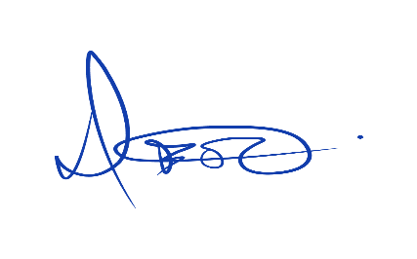

 | Noelia Ovalles
 | Oficial de Acceso a la Información

